Simple
照片 | ref 号码 | ean unidades | nombre de productos | ean de paquete | ean de caja | ean de caja transporte | cantidad | Categoria | subcategoria de todos idiomas | sdti_es | sdti_de | sdti_it | sdti_en | sdti_fr | precio de unidad | total
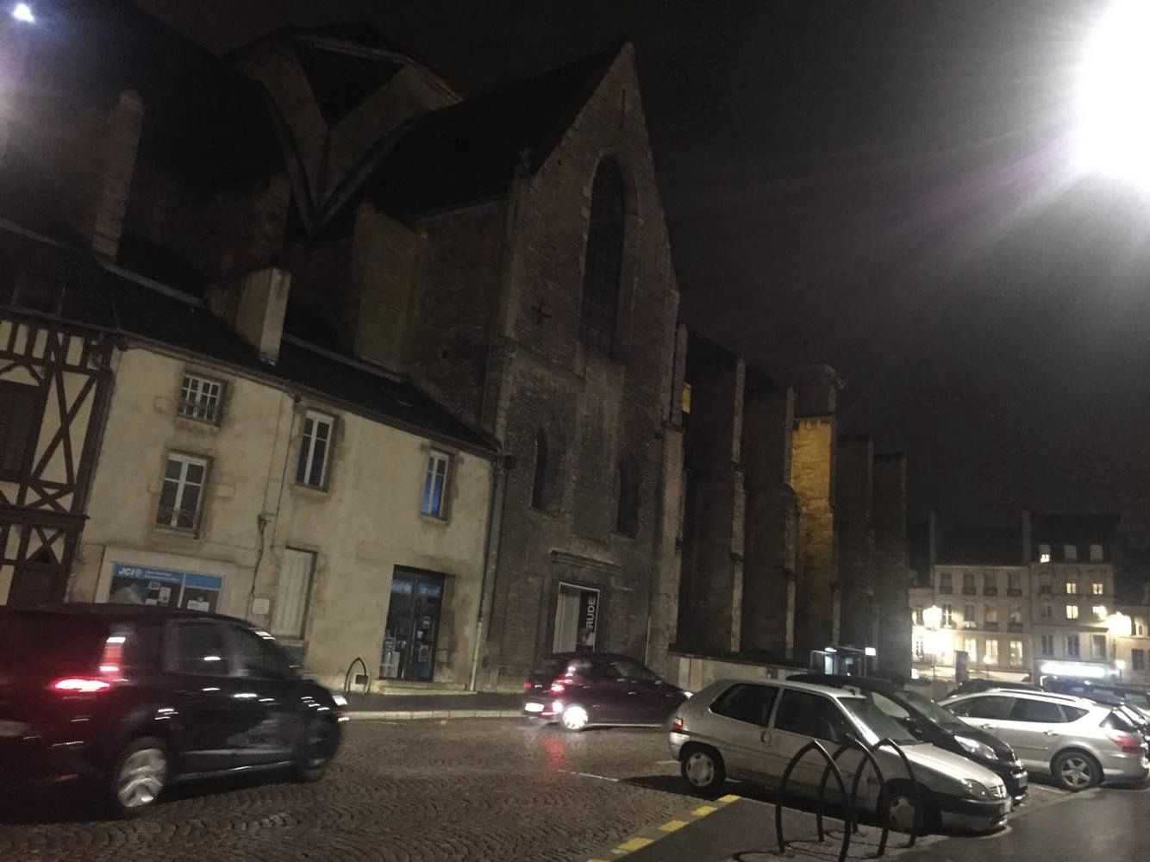 | 2323 | 2323 | price_19% |  |  |  | 10 |  |  |  |  |  |  |  | 201.6 | 403.2
 | 2323 | 2323 | price_19% |  |  |  | 10 |  |  |  |  |  |  |  | 201.6 | 403.2

